PolicyRejectedLetter

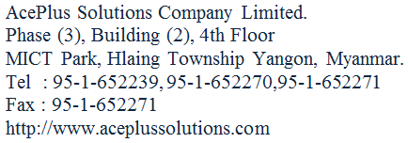

ကျန်းမာေရးအာမခံဌာန

 |  |  | စာအမှတ် | ။ ။
 |  |  | ရက်စွဲ | ။ ။

 | အကြောင်းအရာ ။ | ။ ကျန်းမာေရးအာမခံ အဆိုပြုလွှာအားငြင်းပယ်ခြင်းကိစ္စ

 |  |  |  |  |  | မန်ေနဂျာ
 |  |  |  |  | -------------ဌာန/ရုံးခွဲ

